VOUT FB Divider
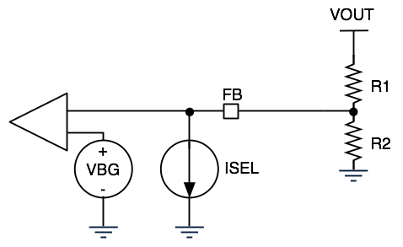

R1 | 610 | kOhm
R2 | 130 | kOhm
VBG | 1.2 | V
ISEL_MAX | 38.7 | uA
ISEL_MIN | 5 | uA
VOUT_MAX | 30.4 | V
VOUT_MIN | 9.9 | V

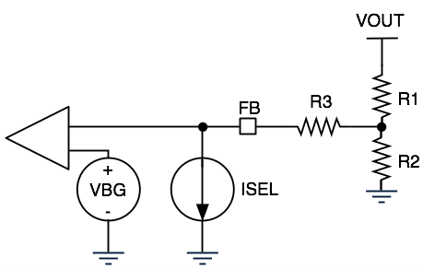

 |  |  | I1 | 0.00041285
R1 | 69 | kOhm | I2 | 0.00037415
R2 | 6 | kOhm | I3 | 0.0000387
R3 | 27 | kOhm | V2 | 2.2449
VBG | 1.2 | V | VOUT_MAX | 30.73155
ISEL_MAX | 38.7 | uA
ISEL_MIN | 5 | uA
VOUT_MAX | 30.7 | V | I1 | 0.0002275
VOUT_MIN | 17.0 | V | I2 | 0.0002225
 |  |  | I3 | 0.000005
 |  |  | V2 | 1.335
 |  |  | VOUT_MIN | 17.0325

